Blad1
Kunstwerkpaspoort |  |  |  |  | Versie | 1.0
 |  |  |  |  | Datum | 2016-11-25

Beheergegevens kunstwerk |  |  | Locatie/gemeente: Spoorviaduct nabij Bosschenhoofd, hoek Zwarthoofd/Oude kerkstraat
SAP-nummer | 10592530 |  | 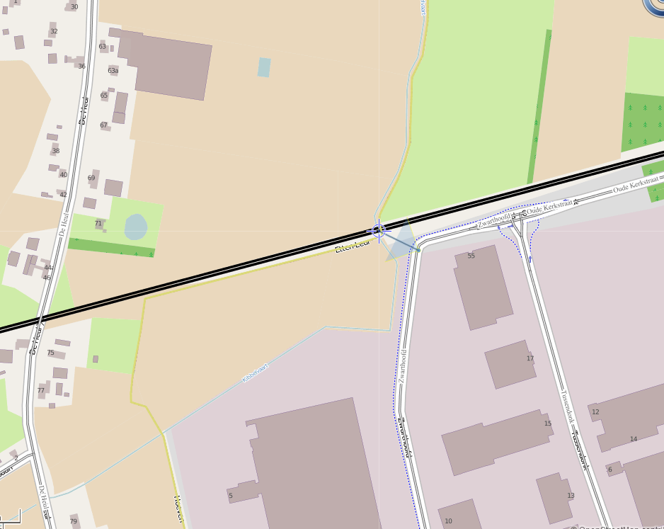
PGO-contractgebied | 20
Kunstwerknummer | KW20-122-0010
Kunstwerknaam | Spoorviaduct bij Bosschenhoofd
Waterbeheerder | Prov. NB / Waterschap Brabantse Delta
Emplacement | Bd -Rsd
Lijn- / Geocode | 122
Kilometrering (km) | 10.678
RDX / RDY - coördinaten | 100048.00, 397832.00
Bouwjaar | 1886 / 1872 (onderbouw)
Renovatie | 1960 (vervanging dek) / 1985
Baanclassificatie (baanurgentie) | Hoog
Functie | Ongelijkvloerse kruising (spoorbrug) / constructieve duiker
Foto kunstwerk
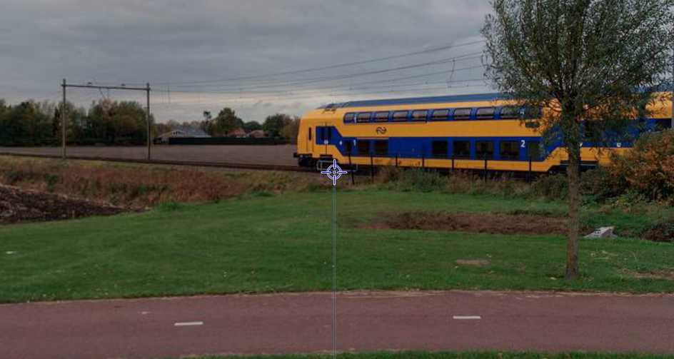

Kenmerken kunstwerk
Lengte (origineel, na renovatie) | Lg. Frontwand 4,27 m // spoor |  | Constructietype | Spoorviaduct tbv watergang (constr. duiker), gewapend beton op 2 steunpunten (oude metselwerk onderbouw); Statisch onbepaald
Breedte (origineel, na renovatie) | Tot 10,67+2x0,3=11,27 m. ┴ spoor
Constructiehoogte (BS tot OK dek) | 1,50 m. |  | Elektrificatie (V) | 1500V DC
Dekdikte (excl. Verharding) | Vast/Variabel | 0,320 m. | Montering en dektype | Plaatvormige dekconstructie
Aantal overspanningen | 1 st. |  | Aantal dekken | 1 stuk | Materiaal | Beton, gewapend
Lengte hoofdoverspanning | Dagmaat 1,56m | Lg. Dek 2,86m. | Type oplegging | Geen, portaalvorm. | Aantal: | -
Lengte zij-overspanningen | N.v.t. | - | Voegovergang | Geen | Type | -
Betonkwaliteit | Kubusdruksterkte na 28dgn 250kg/cm2 (B25); min. Buigtrek- sterkte 55kg/cm2, dekking 35mm |  | Aantal sporen | 2 st. | Hoh afstand: | 3,670 m.
Staalkwaliteit (wapening) | Bekend; QR24 conform wap. tek. |  | Scheve kruising | Nee | Graden | ca. 90ᵒ
Doorrij/-vaart hoogte/-breedte | hoogte 2,900 ; breedte 1,56m. |  | Materiaal leuning | Staal, thermisch verzinkt, leuning naast onderhoudspad
Dimensies balkrooster (lxbxh) | N.v.t. (geen balkrooster)
Beoordeling Constructieve Veiligheid
Ontwerpnorm | Onbekend |  | Overige belastingen
Ontwerpbelasting | Onbek.; gezien bouwjaar vermoedelijke spoorbel. cf VBS.1947 |  | Ballastbed / Dir. spoorstaaf bevestiging | Doorgaand ballastbed | Dikte (in m.) | 1,10 m.
Ontwerpsnelheid | 140 km/h (cf. SAP basiskaart) |  | Gronddekking | Geen gronddekking | Dikte (in m.) | -
Wapeningsconfiguratie bekend? | Ja, wapeningstekening bekend |  | Uitbreidingen | Oorspr. onderbouw 1886; Verv. bovenbouw 1960; aanbr. stempeling 1984
 | Tijdens het archiefonderzoek zijn geen gegevens gevonden (berekeningen, bestek of tekeningen) waaruit de ontwerpnorm en - belastingen van KW20-122-0010 - Spoorviaduct nabij Bosschenhoofd (Etten-Leur) km10,680 bekend worden. Gezien bouwjaar bovenbouw (spoordek 1960) conform de gevonden archief-/wapeningstekening is hoogstwaarschijnlijk de spoorbelasting conform ontwerpnorm V.B.S. 1947 aangehouden. Voor een beschouwing van de constructieve veiligheid wordt verwezen naar het rapport van ProRail RAP 00115 met titel 'Spoorbelastingen op bruggen, verleden tot heden (2009)', versie 001, datum van kracht 01-04-2009. In deze rapportage is een vergelijking, middels equivalente Qm en Qv-lijnen, opgesteld van alle normen en spoorbelastingen uit het verleden tot 2009. De vigerende spoorbelastingen volgens de Eurocode zijn nog niet in RAP00115 opgenomen. Als ontwerpnorm V.B.S. 1947 als ontwerpnorm wordt aangehouden, dan valt te concluderen: Buigcapaciteit: bij een overspanning van <2,0m is V.O.S.B. 1963 de maatgevende belasting. Dwarskrachtcapaciteit: bij deze overspanning is de V.B.S. 1947 de maatgevende belasting. Hoe de vigerende spoorbelastingen zicht verhouden tot deze Qm- en Qv-lijnen is nog onbekend. De onbekendheid van de ontwerpbelastingen vormt een risico t.a.v. de constructieve veiligheid.
Risicoprofiel / risicoaspecten | Risicoprofiel o.b.v. bureaustudie | Risicoprofiel na opname (oktober 2016) | Toelichting op beoordeling risicoaspecten (resultaat opname)
Leeftijd kunstwerk |  |  | De leeftijd van het spoordek bedraagt in 2016 ruim 56 jaar (bj. 1960), de onderbouw ruim 130 jaar (!!, bj. 1886)
Constructieve veiligheid |  |  | Zie opmerking t.a.v. constructieve veiligheid hierboven.
Aantastingen / Schades |  |  | Geen schades of aantastingen waargenomen, open voegen op waterlijn oude metselwerk. Zie opm. na opname
Lekkage |  |  | Geen lekkages of watervoerende scheuren geconstateerd.
Waterhuishouding |  |  | Geen verhoogde risico's geconstateerd t.a.v. de waterhuishouding, geen stootplaten aanwezig (aandachtspunt)
Oplegging dek | N.v.t. | N.v.t. | Geen opleggingen, spoordek monoliet verbonden aan wanden. KW betreft een monoliete constructie.
Voegovergang / dilatatievoegen | N.v.t. | N.v.t. | Geen voegovergangen, spoordek monoliet verbonden aan wanden. KW betreft een monoliete constructie.
Overgang kunstwerk-aardebaan |  |  | Geen stootplaten aanwezig volgens SAP basiskaart, hierdoor verhoogd risico spoor-/baanverzakking direct achter KW
Aanrijding constructie | N.v.t. | N.v.t. | Kleine watergang door KW, aanrijding of aanvaring KW n.v.t.
Arbo-veiligheid (V&G / VGM) |  |  | Buiten risico's t.a.v. treinverkeer/spoorse infra (uitsl. inzet personeel in bezit DVP) geen extra risico's geconstateerd
Aanvullende (specifieke) risicoaspecten
Leuning (conditie/conservering) |  |  | Leuning thermisch verzinkt, geen natlaksysteem als conservering aanwezig, leuning constructief in goede staat.
Grondkerende constructies / beschoeiingen |  |  | Scheuren in grondkerende metselwerken vleugelwanden. In 1983 na inspectie en ontstaan scheuren is een betonnen stempelconstructie aangebracht. Deze functioneert goed, scheur niet water- of zandvoerend.
Opmerkingen na opname kunstwerk oktober 2016
Algehele indruk is dat het spoorviaduct in een goede conditie verkeert. Geen risico’s geconstateerd t.a.v. veiligheid, beheer of veilige berijdbaarheid. Metselwerk niet opgenomen onder handbereik. Metselwerk verkeert in een redelijke conditie en is niet al te lang geleden (deels) gerenoveerd. Geen grote watervoerende en/of zandvoerende scheuren waargenomen. Oude reeds geconstateerde scheur in vleugelwand is droog en niet zandvoerend. Geen verzakkingen of scheefstanden in wanden geconstateerd. Op afstand lijkt het spoordek enigszins scheef te liggen. Het spoordek is in goede conditie, geen watervoerende scheuren geconstateerd, geen roestuitbloei waargenomen.
Documentatie
SAP basiskaart algemeen | 10592530 - SAP basiskaart algemeen.xlsx |  | Tekeningen | 519742_Spoorviaduct Bosschenhoofd km10.680_Overzichtstek. duiker_1959.pdf
Berekeningen | 519736_Spoorviaduct Bosschenhoofd_Berekening stempeling_dec. 1983.pdf |  |  | 519744_Spoorviaduct Bosschenhoofd_Wapeningstek. duiker_1959.pdf
 |  |  |  | 519740_duiker spoorviaduct Bossschenhoofd km10,687_Tekening stempeling.pdf
 |  |  | Inspecties | Inspectierapport duiker spoorviaduct Bosschenhoofd_Feb. 1989.pdf
Bestek | Geen |  |  | Hoofdinspectierapport duiker spoorviaduct Bosschenhoofd_Okt. 1983.pdf
 |  |  |  | Inspectierapport duiker spoorviaduct Bosschenhoofd_Dec. 1998.pdf
Advies
1) Nader onderzoek naar constructieve veiligheid is o.b.v. leeftijd, constructietype en geen geconstateerde mechanische of constructieve schadepatronen op korte termijn niet direct noodzakelijk. Op de middel lange termijn kunstwerk (5- tot 7-jaar) wordt geadviseerd een globale beschouwing te doen nadat ProRail de Qm- en Qv-lijnen van de spoorbelastingen conform de huidige vigerende Eurocode heeft uitgewerkt.

